ログイン画面
画面ID |  |  | login |  |  |  |  | 画面名称 |  | ログイン画面 |  | 作成者 |  |  | 更新日
 |  |  |  |  |  |  |  |  |  |  |  |  | 李強 |  | 2022-04-17
(1) 画面表示
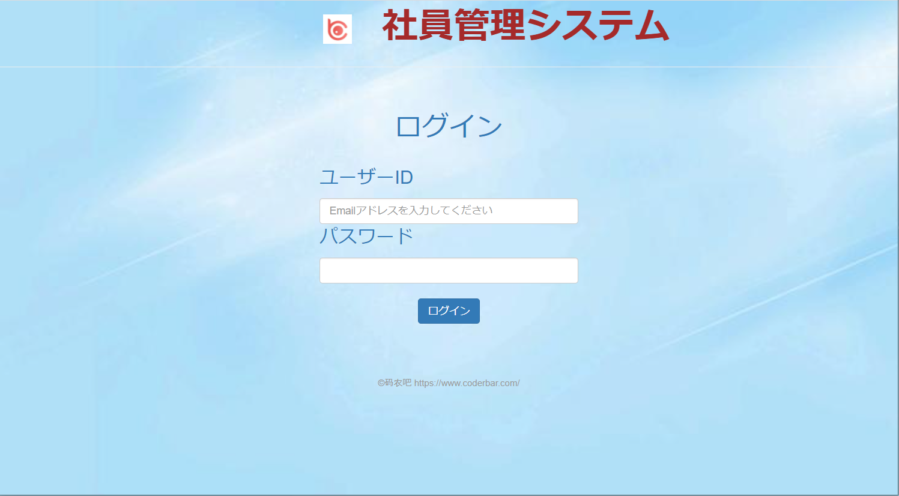
1

2
3

4

5

(2) 画面項目説明

項番 | 画面表示名 |  |  | 取得場所 |  | 取得名称 |  | コントロール |  | フォーマット | 初期値 |  |  | 備考
1 | 社員管理システム |  |  |  | - |  | - |  | 文言 | - | - |  |  | -
2 | ユーザーID |  |  |  | - |  | - |  | textbox | - | - |  |  | placeholder="Emailアドレスを入力してください"
3 | パスワード |  |  |  | - |  | - |  | texbox | ****** | - |  |  | -
4 | ログイン |  |  |  | - |  | - |  | button | - | - |  |  | サブミット
5 | ©码农吧 https://www.coderbar.com/ |  |  |  |  |  |  |  | 文言 | - | - |  |  | -

(3) 入力項目チェック仕様

項番 | 入力項目 |  |  |  | チェック仕様 |  |  |  |  | ｴﾗｰ時の対処(出力MSG-ID等)
1 | ユーザーID |  |  |  | 必須入力のこと |  |  |  |  | ユーザーID(メールアドレス)を入力してください
2 | ユーザーID |  |  |  | 有効なメールアドレスが入力すること |  |  |  |  | 有効なメールアドレスを入力してください
3 | パスワード |  |  |  | 必須入力のこと |  |  |  |  | パスワードを入力してください
4 | パスワード |  |  |  | 6桁半角英数字のパスワードが入力すること |  |  |  |  | パスワード欄に6桁半角英数字を入力してください

(4) 機能処理
一、画面の初期表示を行う。

二、入力内容のチェックを行う（ 画面入力項目チェック仕様を参照してください）。
 | (1)エラーがある場合、画面にエラーメッセージを表示する。
 |  | エラーがない場合、処理続行。

三、認証のチェックを行う。
 | (1)ユーザーIDより、ログインユーザーテーブルを検索する。
 | (2)ユーザーIDが存在しない場合、画面に「ユーザーIDが存在しません」のメッセージを表示する。
 |  | ユーザーIDが存在するの場合、パスワードをチェクする。
 | (3)パスワードが違う場合、画面に「パスワードが不正です」のメッセージを表示する。
 |  | パスワードが合っている場合社員基本情報一覧画面に遷移する。

